상품제안서
꿀타민 제주도 야생화벌꿀 스틱 원통(12g 스틱 30개) | 상품코드: F21107

 |  |  |  |  |  |  | 02-412-0044 | www.easy1.co.kr
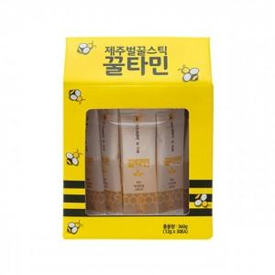

【상세/제작정보】

【인쇄/포장옵션】 | / 포장불가능

【공급단가】 | 수량 | 40~ | 100~ | 300~ | 500~ | 1,000~
*VAT별도 | 단가 | 19,300원 | 18,590원 | 17,870원 | 17,160원 | 16,730원

【상품 URL】 | http://www.easy1.co.kr/src/goods_detail.php?gdno=21107

